2021_data
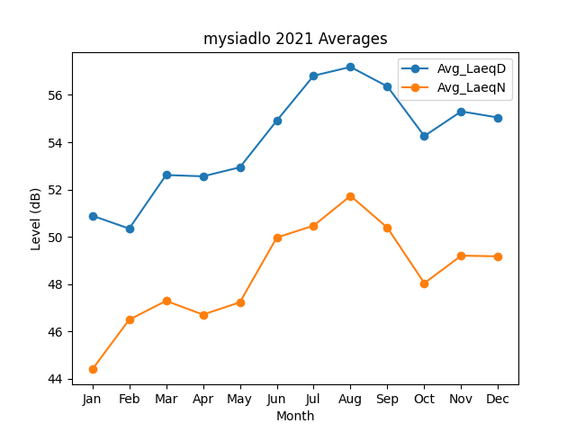
Month | Avg_LaeqD | Avg_LaeqN
1 | 50.895768092 | 44.396057147
2 | 50.346986761 | 46.495697057
3 | 52.613440339 | 47.291394284
4 | 52.557515511 | 46.712284656
5 | 52.938029497 | 47.230870806
6 | 54.910739124 | 49.968543669
7 | 56.812722062 | 50.472238902
8 | 57.181612085 | 51.732903457
9 | 56.356306235 | 50.38388834
10 | 54.260473105 | 48.039802451
11 | 55.302048833 | 49.203495047
12 | 55.043831823 | 49.175619369

